K-EER
TC | 837.2 | 2024-02-26 | Flete | 0.068029796291

PQs con consumo
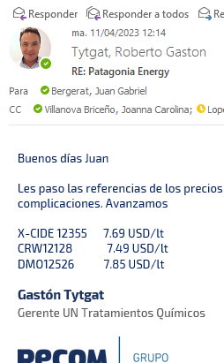
Tratamiento | Producto | Costo | k | Precio [USD/litro] | Cantidad | Costo | Venta |  |  |  | PQ y Consumo lpm | Cía | Precio | Uso
Desemulsionate | DBN2446 | 3.7 | 1.67 | 6.09 | 600 | 2,194 | 3,654 |  |  |  | EBX3780 / 600 | Wezol | 5.52 | DB
Iunibidor de corrosión | CY823 | 1.5 | 1.69 | 2.61 | 550 | 847 | 1,436 |  |  | Alter: CY802/CY823 (Vdiluida del 802) CR=1,32 USD/l | CL4000 / 550 | Wezol | 2.2 | CY
Inhibidro de parafinas | DPA7367 | 4.4 | 1.66 | 7.22 | 620 | 2,698 | 4,476 |  |  | Rem Hot Oil | PX7000 / 620 | Wezol | 4.5 | IP
Totales |  |  |  |  |  | 5,739 | 9,566 |  |  |  | 7,312 | Total Wezol
 |  |  |  |  |  | CP | 3,301
 |  |  |  |  |  | CP | 35% |  |  |  | Poner dos opciones la diluida y la concentrada

PQs sin consumo

Tratamiento | Producto | Costo | k | Precio [USD/litro]
IC | IC5091 | 1.7 | 2.08 | 3.49
BX THPC | BX960 | 2.1 | 1.41 | 2.95
BX AmQt | BX836 | 2.9 | 1.40 | 4.07
BSH triazina | BSH507 | 2.3 | 1.51 | 3.42
FBS | FBS2000 | 1.5 | 1.86 | 2.8
SO | SO4345 | 1.6 | 1.60 | 2.57

PQs alternativos

BSH no triazina | BSH8050 | 2.0 | 1.93 | 3.78
 | IPB6256 | 4.3 | 1.64 | 7.1
 | IPB953 | 4.4 | 1.61 | 7.03
 | IPB78 | 3.2 | 1.63 | 5.23

Scios

Ítem | UM | Costo | k | Precio [USD/UM] | Precio actualizado para CP30% | Variación para CP 30%. | Cantidad [UM/mes] | Costo | Venta | CP
Servicio mensual | mes | 2,468 | 1.36 | 3,358 | 3,825 | 14% | 1 | 2,468 | 3,825 | 30%
Renta de Skid | mes | 229 | 1.05 | 240 | 355 | 30% | 5 | 1,145 | 1,774 | 30%
Visita Adicional (Reposición o control) | Día | 468 | 2.28 | 1,065 | 725 | -32% |  |  | 0 |  |  |  | Wezol
Totales |  |  |  |  |  |  |  | 3,612 | 5,599 |  |  |  | 1,482
 |  |  |  |  |  |  |  | CP | 1,679
 |  |  |  |  |  |  |  | CP | 30%

Ítem | UM | Costo | k | Precio [USD/UM] | Cantidad [UM/mes] | Costo | Venta | CP
Servicio mensual (original 9 ptos) | mes | 2,468 | 1.36 | 3,357 | 1 | 2,468 | 3,357 | 21%
Servicio mensual (telemetría en 5 puntos) | mes | 2,068 | 1.62 | 3,358 | 1 | 2,068 | 3,358 | 33%
Servicio mensual (telemetría en 3 puntos) | mes | 1,868 | 1.80 | 3,359 | 1 | 1,868 | 3,359 | 39%
Servicio mensual (sin telemetría) | mes | 1,568 | 2.14 | 3,360 | 1 | 1,568 | 3,360 | 48%

 | Telem 9 puntos | 900

EERR | Scio | PQ | Global |  |  |  | Inversión
Costo | 3,612 | 5,739 | 9,351 |  |  |  | 5 skids con telemetria |  | 42,200
Venta | 5,599 | 9,566 | 15,165 |  |  |  | 4 bombas |  | 10,000
CP USD | 1,679 | 3,301 | 4,980 |  |  |  | 2 cuponeras |  | 1,700
CP % | 30% | 35% | 33% |  |  |  | Inversión |  | 53,900
 |  |  |  |  |  |  | Tiempo de recupero [meses] |  | 10.8

Skids - Telemetría
Telemetría (EDGE) | Nov-23 |  |  | Costo equipos | Transmisión [USD/mes] | Instalación [USD] | Mant mensual [USD] | Costo mensual
Sensor sumergible | 750 |  |  | #REF! | #REF! | 10 | 63 | #REF!
Sensor P ext | 450
Xpert LP-4g-Li | 1800 | 1400 | 29%
Xpert LP-Xb-Li | 1800 |  |  | Maestros | #REF! | #REF!
Xpert 200-SAT-XB-BAT | 2960 | 2150 | 38% | Esclavos | #REF! | #REF!
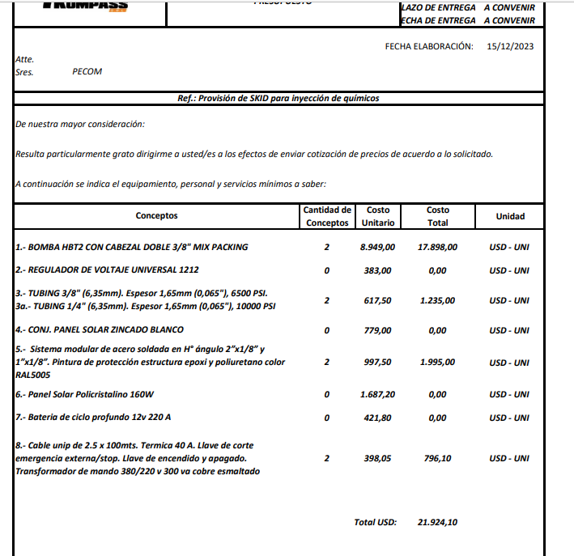
Xpert 600-SAT-XB-BAT | 3300 | 2750 | 20% | Estructura montaje RF | 12 | 1800
Estructura equipos sat | 300 |  |  |  | Total | #REF!
Caños para montaje RF | 150 |  |  |  | VU | 36
Scio 46 abono mensual | 17 |  |  |  | Costo mensual | #REF!
Scio Sat abono mensual | 57

 |  |  | Solar
Equipos | Dec-24 | Electrico | Cantidad | Costo
Bomba | 8949 | 8949 | 1 | 8949
Regulador | 383 |  | 1 | 383
Tubing | 617 | 617 | 1 | 617
Conjunto Panel | 779 |  | 1 | 779
Estructura | 997 | 997 | 1 | 997
Panel 160W | 1687 |  | 2 | 3374
Batería | 421 |  | 2 | 842
Cables | 398 | 398 | 1 | 398
Total |  | 10,961.0 |  | 16,339.0
 |  | 182.68333333

Configuración de telemetría estimada EDGE

Esquema | Cantidad | Esclavos | Comunicación |  | Equipo | Costo
1 | 4 | Xpert LP-200-46-Litio | Xpert 600 SAT |  | Xpert LP-200-46-Litio | 1800 | 7
2 | 3 | Xpert LP-200-46-Litio | Xpert 200 SATBAT |  | Xpert 600 SAT | 3300 | 1
 |  |  |  |  | Xpert 200 SATBAT | 2960 | 1
 | Costo prom equipo [USD] | 2096 |  |  |  |  | 18860
 | Amortización [meses] | 24
 | Costo [USD/mes] | 87

 | Puntos con transmisión | 2

Configuración de telemetría estimada PECOM

 | Equipos (Sensor+panel) | 1300
 | Amortización [meses] | 24
 | Costo [USD/mes] | 54.2

S
Actualización | 2023-04-12 | Valores unitarios |  | Scio mensual |  | Renta Skids E - N |  | Visita adicional |  | Instalación inicial
Tipo de cambio | 837.2
Descripción | Unidad | AR$ Neto | US$ Neto | Cant. | Precio | Cant. | Precio | Cant. | Precio | Cant. | Precio
MANO DE OBRA
TOTAL MANO DE OBRA |  |  |  |  | $ 259,686.00 |  | $ - |  | $ 173,124.00 |  | $ 346,248.00
Operador de campo NQN | mes | 1,904,364 |  | 5% | $ 86,562.00 |  | $ - | 5% | $ 86,562.00 | 0.090909090909 | $ 173,124.00
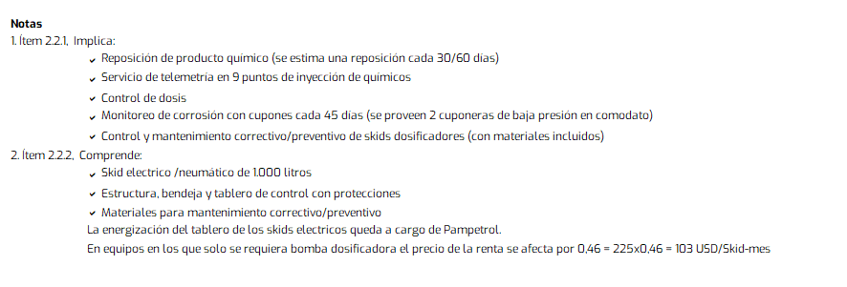
Operador Camion/Reposición NQN | mes | 1,904,364 |  | 9% | $ 173,124.00 |  | $ - | 5% | $ 86,562.00 | 0.090909090909 | $ 173,124.00
Supervisor Operativo NQN | mes |  |  |  | $ - |  | $ - |  | $ - |  | $ -
Jefe de servicio NQN | mes | 2,820,741 |  |  | $ - |  | $ - |  | $ - |  | $ -
Referente de HSE NQN | mes | 0 |  |  | $ - |  | $ - |  | $ - |  | $ -
Ingeniero de Aplicación NQN | mes | 1,430,901 |  |  | $ - |  | $ - |  | $ - |  | $ -
 |  |  |  |  | $ - |  | $ - |  | $ - |  | $ -
 |  |  |  |  | $ -

BOMBAS DOSIFICADORAS
TOTAL BOMBAS DOSIFICADORAS |  |  |  |  | $ 348,379.85 |  | $ 191,651.36 |  | $ - |  | $ 348,379.85

Equipo Dosificador 1000lts. Electrico | mes | 152,942 | 182.68 |  | $ - | 1 | $ 152,942.49 |  | $ - |  | $ -

Mant. Skid E | mes | 38,709 | 46.24 | 9 | $ 348,379.85 | 1 | $ 38,708.87 |  | $ - | 9 | $ 348,379.85

Comunicación
TOTAL BOMBAS DOSIFICADORAS |  |  |  |  | $ 753,340.47 |  | $ - |  | $ -
 |  |  |  |  | $ - |  | $ - |  | $ -
Xpert 600 SAT | mes | 115,115 | 137.5 |  | $ - |  | $ - |  | $ - |  | $ -
Transmisión satelital | mes | 47,720 | 57 | 2 | $ 95,440.80
Xpert 200 SAT | mes | 103,255 | 123.33333333
Sistema EDGE Telemetria | mes | 73,100 | 87.314814815 | 9 | $ 657,899.67 |  |  |  |  |  | $ -
VEHICULOS
TOTAL VEHICULOS |  |  |  |  | $ 197,250.00 |  | $ - |  | $ 156,975.00 |  | $ 285,409.09

Alquiler Camioneta | mes | 1200000.00 | $ 1,433.35 | 5% | $ 54,545.45 |  | $ - |  | $ - |  | $ -
Camión repositor | mes | 3139500.00 | $ 3,750.00 | 5% | $ 142,704.55 | 0 | $ - | 5% | $ 156,975.00 | 0.090909090909 | $ 285,409.09

 |  |  |  |  | $ - |  | $ - |  | $ -
COMBUSTIBLE Y MANTENIMIENTO
TOTAL MATERIALES E INSUMOS |  |  |  |  | $ 384,429.71 |  | $ - |  | $ 61,387.43 |  | $ 277,760.00
Camioneta | ARS/km | 153.47 |  | 1600 | $ 245,549.71 |  | $ - | 400 | $ 61,387.43 |  | $ -
Camión repositor | ARS/km | 347.20 |  | 400 | $ 138,880.00 | 0 | $ - |  | $ - | 800 | $ 277,760.00
Logistica

Transporte NQN - MM | mes | 600000.00

Laboratorio
TOTAL MATERIALES E INSUMOS |  |  |  |  |  |  | $ - |  | $ -
Amortización equipos | mes |  |  |  | $ - |  | $ - |  | $ -
Insumos | mes |  |  |  | $ - |  | $ - |  | $ -
Monitoreo de corrosión
TOTAL MATERIALES E INSUMOS |  |  |  |  | $ 70,609.45 |  |  |  |  |  | $ -
Cuponeras | mes | 28607.12 |  | 2 | $ 57,214.25 |  | $ - |  | $ - |  | $ -
Cupones | mes | 6697.60 |  | 2 | $ 13,395.20 |  |  |  |  |  | $ -
Costo recambio de equipos
 |  |  |  |  | $ 52,408.21
Costo mensual | mes | 52408.21 |  | 1 | $ 52,408.21
 |  |  |  | Costo Scio ARS | $ 2,066,103.68 | Costo Scio | $ 191,651.36 | Costo Scio | $ 391,486.43 | Costo Scio | $ 1,257,796.94
 |  |  |  | Costo USD | $ 2,467.87 |  | $ 228.92 |  | $ 467.61 | Costo instalación inicial | $ 1,502.39
 |  |  |  |  |  |  |  |  |  | Amortizado en 24 meses | $ 62.60

 |  |  |  | Reposición
 |  |  |  | Costo Hora
 |  |  |  | Hs50% | 37477.4575
 |  |  |  | Hs100% | 43428.595

 |  |  |  | MO | $ 259,686.00 |  |  |  |  |  | $ 346,248.00
 |  |  |  | IPIM | 197,250.00 |  |  |  |  |  | 285,409.09
 |  |  |  | GO | $ 384,429.71 |  |  |  |  |  | $ 277,760.00
 |  |  |  | USD | 1,172,329.76 |  |  |  |  |  | 348,379.85

 |  |  |  | MO | 13% |  |  |  |  |  | 28%
 |  |  |  | GO | 19% |  |  |  |  |  | 22%
 |  |  |  | IPIM | 10% |  |  |  |  |  | 23%
 |  |  |  | USD | 57% |  |  |  |  |  | 28%
 |  |  |  |  | 97% |  |  |  |  |  | 100%

FA
Formula de Ajuste para Servicios

1) ${TS}_{n} (USD)=TSo × \text{(}5\%+(55\%×\frac{{MO}_{n}}{{MO}_{o}}+25\%×\frac{{GO}_{n}}{{GO}_{o}} +15\%×\frac{{IPIM}_{n}}{{IPIM}_{o}}$ $)×\frac{{USD}_{o}}{{USD}_{n}}$)

${2) TS}_{n}(USD)=TSo × ( 0,8+ 0,2×\frac{{IPIM}_{n}}{{IPIM}_{o}}×\frac{{USD}_{o}}{{USD}_{n}}$)

Estructura de Costo | Índice en formula | Fuente de datos | Mes base | Incidencia según ítem de servicio (IMO,USD,GO,IPIM)
 |  |  |  | 1. Servicio Mensual | 2. Renta de Skids
Mano de Obra | MO | Según variación de costo de Salario testigo según CCT644/12 | May-23 | 55% | 0% | 819,903.26 | 2,169,775.40
Combustibles - Lubriucantes | GO | Secretaría de energía de la nación - Gasoil Grado 3 - Precio Venta al Publico - Petro Oeste SRL (http://res1104.se.gob.ar/) | Mar-23 | 25% | 0% | 268.00 | 937.00
Insumos generales | IPIM | Indec | Mar-23 | 15% | 20% | 2100.00 | 7788.90
Skids - Telemetría | USD | Dólar venta divisas. BNA | abr-23 (ultimo día hábil) | 5% | 80% | 222.68 | 840.60
 |  |  |  | 100% | 100% |  | 81.45% | 99.65%
La aplicación de la formula se realizará cuando se origine alguna de las siguientes condiciones:
ü Semestralmente.
ü Cuando existan variaciones en el costo de mano de obra según CCT644/12.
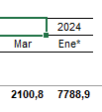
ü Cuando la variación sea superior al 3%.

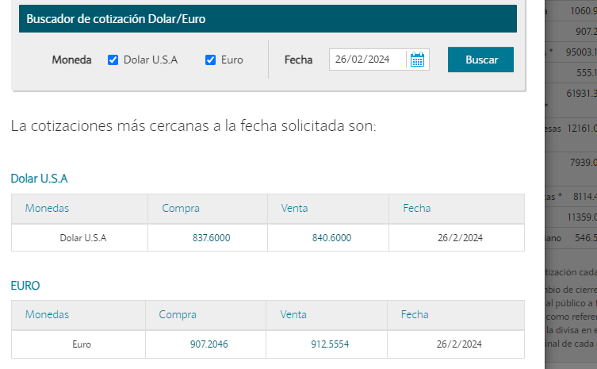
Formula de Ajuste para Productos Químicos

TPQ_{n} $=TPQO x (0,6×\frac{{WPU06}_{n}}{{WPU06}_{o}}+\left[0,25×\frac{{GO}_{n}}{{GO}_{o}}+0,15×\frac{{IPIM}_{n}}{{IPIM}_{o}}\right]×\frac{{TC}_{o}}{{TC}_{n}} )$

 |  | Índice en formula | Fuente | Mes base | Incidencia

 |  | WPU06 | https://fred.stlouisfed.org/series/WPU06 | Mar-23 | 60%
 |  | GO | Secretaría de energía de la nación - Gasoil Grado 3 - Precio Venta al Publico - Petro Oeste SRL (http://res1104.se.gob.ar/) | Mar-23 | 25%
 |  | IPIM | INDEC | Mar-23 | 15%
 |  | Tasa de Cambio | BNA. Dólar Venta Divisas | abr-23 (Último día habil) | Ajusta a índices en ARS

La aplicación de la formula se realizará bajo alguna de las siguientes condiciones:

ü Semestralmente.
ü Cuando la variación sea superior al 3%

S_C
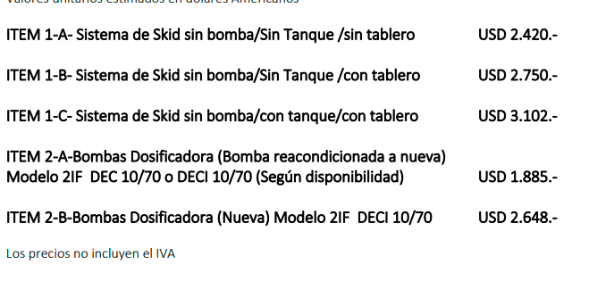
Cotizaciones Mar-23
 | Dosin flow | Contreras Electrico | Contreras Neumático | Skid Solar | Skid acondicionado Rodolfo | Skid Electrico PE | Skid P PE | E | P | Material | Costo [USD] | Duración [meses] | Costo mes [USD/mes]
Bba | 1800 | 2420 | 1870 |  | 605 | 2650 | 2100 | 20 | 13 | Cuponeras 1500 psi | 820 | 24 | 34.2
Estr+Tanque+Tablero | 3102 | 546 | 532 |  | 850 | 546 | 546 | Costo medio de skid Rodo |  | Cupon | 12 | 1.5 | 8
Flete NQN-Mza |  |  |  |  |  |  |  | 1924 |  | Cuponeras 1500 psi | 1400 | 24 | 58.3
Total | 4902 | 2965 | 2402 |  | 1455 | 3195.8671763 | 2646 | Costo medio de skid nuevo |  | Cupon | 12 | 0.66666666667 | 18
Mantenimiento [USD/mes] | 46 | 46 | 55 |  | 46 | 46 | 46 | 2979
 |  |  |  |  | Amortización | 60 | 36
 |  |  |  |  |  | 53.264452938 | 73.496310453

 |  |  |  |  |  |  |  | Los skids son de 200 litros
 |  | Adicional contreras
Rodolfo tiene |  | Tablero | Tb | CT
 |  | 90000 | 18000 | 400
Estructuras y bandejas de 200
Bombas DEC10/70
Falta tablero y tambor |  | Mantenimiento Electrico
 |  | Repuesto | Costo [USD] | VU [meses] | Costo mensual [USD/año] |  |  |  | 33
Notas |  | Kit reparación | 183 | 8 | 23 |  |  |  | 105463.61682
Ver costo de CT y Tambor |  | Piston | 224 | 36 | 6 |  |  |  | 4394.3173674
Ver costo de pintura y tablero |  | Empaquetadura | 50 | 6 | 8 |  |  |  | 133.16113235
 |  | Aceite | 5 | 24 | 0 |  |  |  | 213.05781175
 |  | Cabezal | 678 | 144 | 5
 |  | Motor | 560 | 144 | 4
 |  | Costo mantenimiento equipos DEC 10/70 |  |  | 46

 |  |  |  |  | 324993.625

PQ
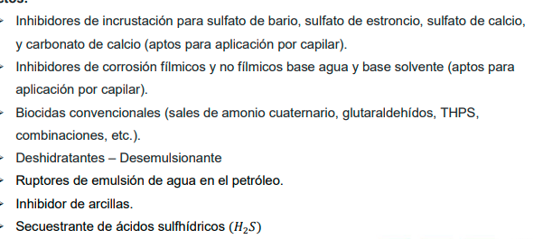
Oil mcpd | 52 |  | Flete | 0.04
Agua mcpd | 1030.7
Gas mcpd | 160
Tratamiento | Producto | ppm | Dosis [lpd]
IC | IC5091 | 30 | 31
CY | CY8760W | 30 | 31
BX | BX960 | 30 | 31
DBN | DBN1475 | 150 | 8
BSH | BSH8050 | - | 10
IPB | IPB650A | 200 | 10
FBS | FBS2000 | 5 | 5
SO | SO4345 | 10 | 10

